DT013
INSTITUTO ELECTORAL DEL ESTADO DE CAMPECHE
“25 ANIVERSARIO DEL IEEC, 1997-2022”
PROCESO ELECTORAL ESTATAL ORDINARIO 2021
MAPA DE LOS RESULTADOS DE LA ELECCIÓN DE DIPUTACIONES LOCALES POR EL PRINCIPIO DE MAYORÍA RELATIVA

DISTRITO ELECTORAL 13 |  |  |  |  |  |  |  |  |  | Resultados con base a la Sesión del Cómputo Distrital celebrada el 9 de junio de 2021.
VAXCAMPECHE | PT | PVEM | MOVIMIENTO CIUDADANO | MORENA | PES | RSP | FXM | CANDIDATOS/AS NO REGISTRADOS/AS | VOTOS NULOS | VOTACIÓN T. EMITIDA
5,619 | 489 | 587 | 6,502 | 5,709 | 119 | 250 | 66 | 3 | 693 | 20,037

PAN | PRI | PRD | PRI |  |  |  |  | GANADOR
1,503 | 3,865 | 251
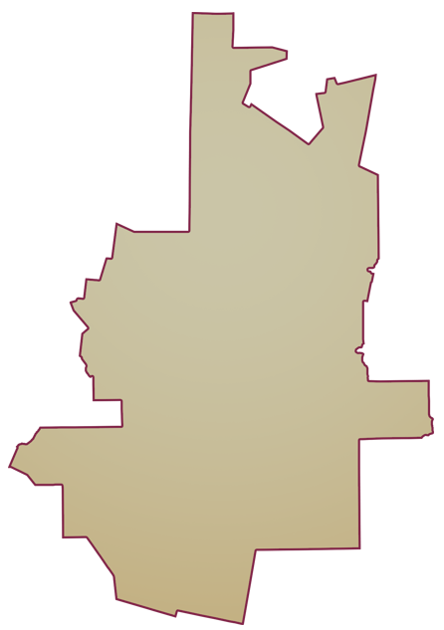
LISTA NOMINAL |  | 33,244
SECCIONES |  | 28
CASILLAS |  | 59

PARTICIPACIÓN CIUDADANA |  | 60.2725%
ABSTENCIONISMO |  | 39.7275%

